Sheet1
...
Latitude | Longitude | Title | Description | Price | ImageUrls | ImageNames | VideoURL | ContactMethod | Category | InternetCalls | CallsDevices | Delivery | WeightForDelivery | LengthForDelivery
 |  | Компьютерное кресло | Универсальное компьютерное кресло Артикул 10438 Описание механизм качания- синхро-механизм: спинка и сиденье постоянно следуют за движениями тела, сила противодействия спинки регулируется в зависимости от веса сидящего(50-110) механизмы регулировки: регулировка поясничной области; регулировка глубины сидения; регулировка высоты спинки, регулировка жесткости пружины под вес сидящего. Регулировки высоты и угол поворота ручек. производитель: Prosedia (Германия) Цена 24999 Цвет черное Наличие 1 Для того, чтобы получить больше предложений и подобрать мебель под ваши личные нужды напишите или позвоните нам----> ➕ Адрес: Склад в г. Одинцово улица Старое Яскино 75ст2. Ориентир ворота с вывеской Офис Комфорт ➕ При поиске нас в навигаторе наберите – Офис комфорт Одинцово ➕ Наш телеграмм канал – office comfort es 🕒 График: Часы работы склада с 10 до 19, Выходной Вс. ------------------------------------------------------------------- Oфис Комфорт — это большой склад офисной мебели, после закрытия больших организаций, в городе Одинцово М.О. На нашем складе вы найдете мебель на любой вкус. У много как дешевой бу мебели, так и мебель известных производителей представительного класса. Работаем уже 6 лет, развиваясь и улучшая сервисный центр Можем укомплектовать 100-200 рабочих мест. | 25000 | https://disk.yandex.ru/i/jkYYSe82okvj0A | https://disk.yandex.ru/i/wLbLJdEgqXWBYg | https://disk.yandex.ru/i/D02_2s0YgIRSkw | https://disk.yandex.ru/i/bs9U0qsDTuEG_g | https://disk.yandex.ru/i/lfe9Lp8Wt9-X4A | https://disk.yandex.ru/i/954u_1fECGm2ew |  | https://youtu.be/ycYx204IpKc?si=5z8-v1fOQP2SdfR_ |  | Мебель и интерьер
 |  | Кресло руководителя | Кресло компьютерное Артикул 10371 Описание: Комфортное кожаное кресло с механизмом качания Цвет чёрный Цена 5500-6000 В наличии более 150 разных компьютерных кресел бу для работы дома и в офисе. Вы можете написать нашим менеджерам, что бы подобрать под свои личные параметры и в нужном количестве. Для того, чтобы получить больше предложений и подобрать мебель под ваши личные нужды напишите или позвоните нам----> 🔥 Система больших скидок действует при опте и в праздничные дни ✔ Самовывоз ✔Оплата наличными или безнал. Перевод на карту. Система быстрых платежей. ➕ Адрес: Склад в г. Одинцово улица Старое Яскино 75ст2. Ориентир ворота с вывеской Офис Комфорт ➕ При поиске нас в навигаторе наберите – Офис комфорт Одинцово ➕ Наш телеграмм канал – office comfort es 🕒 График: Часы работы склада с 10 до 19, Выходной Вс. ------------------------------------------------------------------- Oфис Комфорт — это большой склад офисной мебели, после закрытия больших организаций, в городе Одинцово М.О. На нашем складе вы найдете мебель на любой вкус. У много как дешевой бу мебели, так и мебель известных производителей представительного класса. Работаем уже 6 лет, развиваясь и улучшая сервисный центр Можем укомплектовать 100-200 рабочих мест. | 5999 | https://disk.yandex.ru/i/6PcDFrhEIIaB3g | https://disk.yandex.ru/i/g-QxHhQ_DBG48g | https://disk.yandex.ru/i/IHnaTfPrW-SVvg | https://disk.yandex.ru/i/nBUA7xmLM2nq6Q | https://disk.yandex.ru/i/m6vQ2EGLPoB9ng | https://disk.yandex.ru/i/LOMDdiD4a6Knmw | https://disk.yandex.ru/i/NyvusgMaMxqrmA |  | https://youtu.be/ycYx204IpKc?si=5z8-v1fOQP2SdfR_ |  | Мебель и интерьер
 |  | Кресло компьютерное | Артикул 10424 Кресло по скидке Описание Кожаное кресло руководителя, рассчитано на большой вес. Оснащено режимом качания со стопором Цена 10000 -20%=8000 Цвет бордо Наличие 2 В наличии более 150 разных компьютерных кресел бу для работы дома и в офисе. Вы можете написать нашим менеджерам, что бы подобрать под свои личные параметры и в нужном количестве. Для того, чтобы получить больше предложений и подобрать мебель под ваши личные нужды напишите или позвоните нам----> 🔥 Система больших скидок действует при опте и в праздничные дни ✔ Самовывоз ✔Оплата наличными или безнал. Перевод на карту. Система быстрых платежей. ➕ Адрес: Склад в г. Одинцово улица Старое Яскино 75ст2. Ориентир ворота с вывеской Офис Комфорт ➕ При поиске нас в навигаторе наберите – Офис комфорт Одинцово ➕ Наш телеграмм канал – office comfort es 🕒 График: Часы работы склада с 10 до 19, Выходной Вс. ------------------------------------------------------------------- Oфис Комфорт — это большой склад офисной мебели, после закрытия больших организаций, в городе Одинцово М.О. На нашем складе вы найдете мебель на любой вкус. У много как дешевой бу мебели, так и мебель известных производителей представительного класса. Работаем уже 6 лет, развиваясь и улучшая сервисный центр Можем укомплектовать 100-200 рабочих мест. | 7999 | https://disk.yandex.ru/i/eetMWhyxbe7CTQ | https://disk.yandex.ru/i/LAirnTMsDD2CYA | https://disk.yandex.ru/i/0H5PG8QDN0jusQ | https://disk.yandex.ru/i/6_S_dvAHP4jgKQ | https://disk.yandex.ru/i/Hb1FTiwavilN_Q |  | https://youtu.be/ycYx204IpKc?si=5z8-v1fOQP2SdfR_ |  | Мебель и интерьер
 |  | Офисное кресло | Кресло офисное Артикул 10316 Описание кож зам, кресло с откидной спинкой Цена 3500. Наличие уточняйте В наличии более 150 разных компьютерных кресел бу для работы дома и в офисе. Вы можете написать нашим менеджерам, что бы подобрать под свои личные параметры и в нужном количестве. Для того, чтобы получить больше предложений и подобрать мебель под ваши личные нужды напишите или позвоните нам----> 🔥 Система больших скидок действует при опте и в праздничные дни ✔ Самовывоз ✔Оплата наличными или безнал. Перевод на карту. Система быстрых платежей. ➕ Адрес: Склад в г. Одинцово улица Старое Яскино 75ст2. Ориентир ворота с вывеской Офис Комфорт ➕ При поиске нас в навигаторе наберите – Офис комфорт Одинцово ➕ Наш телеграмм канал – office comfort es 🕒 График: Часы работы склада с 10 до 19, Выходной Вс. ------------------------------------------------------------------- Oфис Комфорт — это большой склад офисной мебели, после закрытия больших организаций, в городе Одинцово М.О. На нашем складе вы найдете мебель на любой вкус. У много как дешевой бу мебели, так и мебель известных производителей представительного класса. Работаем уже 6 лет, развиваясь и улучшая сервисный центр Можем укомплектовать 100-200 рабочих мест. | 3499 | https://disk.yandex.ru/i/FyE0JM2r7QSzqg | https://disk.yandex.ru/i/d04R4Xh6CB_9zw | https://disk.yandex.ru/i/zUIjJdn2EXUDaQ | https://disk.yandex.ru/i/s9UosE9ObcKmMQ | https://disk.yandex.ru/i/jatfU3iOnP3DsQ |  | https://youtu.be/ycYx204IpKc?si=5z8-v1fOQP2SdfR_ |  | Мебель и интерьер
 |  | Кресло руководителя кожаное | Кресло руководителя кожаное Артикул 10460 Описание Современное кожаное кресло с эргономичной высокой спинкой. Имеет механизм зачания с фиксацией в верхнем положении. Цена 7999 Количество 3 В наличии более 150 разных компьютерных кресел бу для работы дома и в офисе. Вы можете написать нашим менеджерам, что бы подобрать под свои личные параметры и в нужном количестве. Для того, чтобы получить больше предложений и подобрать мебель под ваши личные нужды напишите или позвоните нам----> 🔥 Система больших скидок действует при опте и в праздничные дни ✔ Самовывоз ✔Оплата наличными или безнал. Перевод на карту. Система быстрых платежей. ➕ Адрес: Склад в г. Одинцово улица Старое Яскино 75ст2. Ориентир ворота с вывеской Офис Комфорт ➕ При поиске нас в навигаторе наберите – Офис комфорт Одинцово ➕ Наш телеграмм канал – office comfort es 🕒 График: Часы работы склада с 10 до 19, Выходной Вс. ------------------------------------------------------------------- Oфис Комфорт — это большой склад офисной мебели, после закрытия больших организаций, в городе Одинцово М.О. На нашем складе вы найдете мебель на любой вкус. У много как дешевой бу мебели, так и мебель известных производителей представительного класса. Работаем уже 6 лет, развиваясь и улучшая сервисный центр Можем укомплектовать 100-200 рабочих мест. | 7999 | https://disk.yandex.ru/i/Kar_m1oEtRVT2Q | https://disk.yandex.ru/i/evQVF4X3NU3cSg | https://disk.yandex.ru/i/V0vd0BtVpYai5Q | https://disk.yandex.ru/i/CAb7AkQamKCSzg | https://disk.yandex.ru/i/6xyDIgrM0E5YAg | https://disk.yandex.ru/i/kGoGsBrb7XXkUg | https://disk.yandex.ru/i/IcBRJ_yTr8kw6A |  | https://youtu.be/ycYx204IpKc?si=5z8-v1fOQP2SdfR_ |  | Мебель и интерьер
 |  | Кресло компьютерное | Кресло кожа, Германия🇩🇪 (арт.10000) В дополнение к специальному дизайну, TENSA также обладает необычным механизмом, разработанным специально König + Neurath: механизм DTS следует естественным движениям человеческого тела, обеспечивая динамичную осанку. «Поворотная» спинка также дает поддержку, когда пользователь поворачивается или наклоняется вбок, чтобы снять напряжение со спины. Регулировки: Подлокотники и сидение - по высоте и глубине Спинка - по глубине. нагрузка - 180 кг. производитель – Германия цвет – черный материал – натуральная "ЛАЙКОВАЯ" кожа Количество: 37 штук. В наличии более 150 разных компьютерных кресел бу для работы дома и в офисе. Вы можете написать нашим менеджерам, что бы подобрать под свои личные параметры и в нужном количестве. Для того, чтобы получить больше предложений и подобрать мебель под ваши личные нужды напишите или позвоните нам----> ➕ Адрес: Склад в г. Одинцово улица Старое Яскино 75ст2. Ориентир ворота с вывеской Офис Комфорт ➕ При поиске нас в навигаторе наберите – Офис комфорт Одинцово ➕ Наш телеграмм канал – office comfort es 🕒 График: Часы работы склада с 10 до 19, Выходной Вс. ------------------------------------------------------------------- Oфис Комфорт — это большой склад офисной мебели, после закрытия больших организаций, в городе Одинцово М.О. На нашем складе вы найдете мебель на любой вкус. У много как дешевой бу мебели, так и мебель известных производителей представительного класса. Работаем уже 6 лет, развиваясь и улучшая сервисный центр Можем укомплектовать 100-200 рабочих мест. | 14999 | https://disk.yandex.ru/i/M7WaZv5CHwHwxw | https://disk.yandex.ru/i/v2SJw507J_Rfpg | https://disk.yandex.ru/i/uILaDMv3HuM-rA | https://disk.yandex.ru/i/SEu35RdROJFBIQ | https://disk.yandex.ru/i/81Stp-BXkUdg7w | https://disk.yandex.ru/i/nlxtWS2SsZ2a6g | https://disk.yandex.ru/i/sCp62UsC-3P5Lg |  | https://youtu.be/ycYx204IpKc?si=5z8-v1fOQP2SdfR_ |  | Мебель и интерьер
 |  | Компьютерное кресло | Кресло с высокой спинкой (10371) Материал обивки-кожзам. Есть режим качания "топган" и регулировка жесткости механизма. Цвет коричневый - 12шт. Чёрный - 8. Белый - 8. Бежевый - Цена: 5500 за 1 шт. В наличии более 150 разных компьютерных кресел бу для работы дома и в офисе. Вы можете написать нашим менеджерам, что бы подобрать под свои личные параметры и в нужном количестве. Для того, чтобы получить больше предложений и подобрать мебель под ваши личные нужды напишите или позвоните нам----> 🔥 Система больших скидок действует при опте и в праздничные дни ✔ Самовывоз ✔Оплата наличными или безнал. Перевод на карту. Система быстрых платежей. ➕ Адрес: Склад в г. Одинцово улица Старое Яскино 75ст2. Ориентир ворота с вывеской Офис Комфорт ➕ При поиске нас в навигаторе наберите – Офис комфорт Одинцово ➕ Наш телеграмм канал – office comfort es 🕒 График: Часы работы склада с 10 до 19, Выходной Вс. ------------------------------------------------------------------- Oфис Комфорт — это большой склад офисной мебели, после закрытия больших организаций, в городе Одинцово М.О. На нашем складе вы найдете мебель на любой вкус. У много как дешевой бу мебели, так и мебель известных производителей представительного класса. Работаем уже 6 лет, развиваясь и улучшая сервисный центр Можем укомплектовать 100-200 рабочих мест. | 5499 | https://disk.yandex.ru/i/ZDiUdOWTq7XF1g | https://disk.yandex.ru/i/a_u5CWPrYhAoIA | https://disk.yandex.ru/i/2U4SaFSBylFuSg | https://disk.yandex.ru/i/5xCnmpLS2Ky7dQ | https://disk.yandex.ru/i/ugTACqRM4oAMBA |  | https://youtu.be/ycYx204IpKc?si=5z8-v1fOQP2SdfR_ |  | Мебель и интерьер
 |  | Кресло офисное | Артикул 10420(2) Материал Ткань или кожза с сеткой Бренд ORGSPACE, Модель CHOOSE Цена 9999 Цвет черный Наличие уточняйте Характеристики • синхромеханизм с настройкой на вес от 45 до 130 кг • спинка высокая, профилированная с зоной поясничной поддержки • сиденье со специальным наполнителем высокой плотности (более 50кг/м3), эффективно распределяющим давление человеческого тела • спинка из высококачественной сетки производства Дании • подлокотники 2D пластиковые (регулируемые по ширине и высоте) • обивочная ткань CAMIRA (Великобритания), невоспламеняемая, с грязе- и водоотталкивающими свойствами • 6 регулировок: по высоте (с помощью газлифта), сиденье по глубине, спинка по высоте, синхромеханизм на вес, подлокотники по ширине и высоте • колеса с шумоподавлением для мягких или твердых напольных покрытий • комплектующие 100% Германия, сборка - Россия Для того, чтобы получить больше предложений и подобрать мебель под ваши личные нужды напишите или позвоните нам----> ➕ Адрес: Склад в г. Одинцово улица Старое Яскино 75ст2. Ориентир ворота с вывеской Офис Комфорт ➕ При поиске нас в навигаторе наберите – Офис комфорт Одинцово ➕ Наш телеграмм канал – office comfort es 🕒 График: Часы работы склада с 10 до 19, Выходной Вс. ------------------------------------------------------------------- Oфис Комфорт — это большой склад офисной мебели, после закрытия больших организаций, в городе Одинцово М.О. На нашем складе вы найдете мебель на любой вкус. У много как дешевой бу мебели, так и мебель известных производителей представительного класса. Работаем уже 6 лет, развиваясь и улучшая сервисный центр Можем укомплектовать 100-200 рабочих мест. | 9999 | https://disk.yandex.ru/i/MuSfrFDjjfWffQ | https://disk.yandex.ru/i/8dzylBNas9E1Rw | https://disk.yandex.ru/i/S_v_7uTKYHkK9g | https://disk.yandex.ru/i/bJzTcRvQdzSlkg | https://disk.yandex.ru/i/0y3D6Kwz3psDBA |  | https://youtu.be/ycYx204IpKc?si=5z8-v1fOQP2SdfR_ |  | Мебель и интерьер
 |  | Кресло компьютерное | Артикул: 10412 Описание: König Neurath, кож зам сетка. Регулировка высоты сидения и ручек. Откидная спинка с возможностью фиксации. Цена: 9999 Цвет: серый Наличие: 2 В наличии более 150 разных компьютерных кресел бу для работы дома и в офисе. Вы можете написать нашим менеджерам, что бы подобрать под свои личные параметры и в нужном количестве. Для того, чтобы получить больше предложений и подобрать мебель под ваши личные нужды напишите или позвоните нам----> 🔥 Система больших скидок действует при опте и в праздничные дни ✔ Самовывоз ✔Оплата наличными или безнал. Перевод на карту. Система быстрых платежей. ➕ Адрес: Склад в г. Одинцово улица Старое Яскино 75ст2. Ориентир ворота с вывеской Офис Комфорт ➕ При поиске нас в навигаторе наберите – Офис комфорт Одинцово ➕ Наш телеграмм канал – office comfort es 🕒 График: Часы работы склада с 10 до 19, Выходной Вс. ------------------------------------------------------------------- Oфис Комфорт — это большой склад офисной мебели, после закрытия больших организаций, в городе Одинцово М.О. На нашем складе вы найдете мебель на любой вкус. У много как дешевой бу мебели, так и мебель известных производителей представительного класса. Работаем уже 6 лет, развиваясь и улучшая сервисный центр Можем укомплектовать 100-200 рабочих мест. | 9999 | https://disk.yandex.ru/i/yIQ70oPRgm-nrQ | https://disk.yandex.ru/i/KHN0jnYC84i2vQ | https://disk.yandex.ru/i/8Yu3rj_HF5Af6Q | https://disk.yandex.ru/i/BQUwJem3jAN0mw | https://disk.yandex.ru/i/URtejuhVtdiG1A | https://disk.yandex.ru/i/POGTtsHFt3udwg | https://disk.yandex.ru/i/tqsqZ-RMn368eQ |  | https://youtu.be/ycYx204IpKc?si=5z8-v1fOQP2SdfR_ |  | Мебель и интерьер
 |  | Кресло офисное | Акция - 35% Цена: 1500 за шт. Вместо 2300 Артикул 10336 Материал: кожзам Размер: сидушка - 47х44 Высота - 37х52 Количество и цвет уточняйте. В наличии более 150 разных компьютерных кресел бу для работы дома и в офисе. Вы можете написать нашим менеджерам, что бы подобрать под свои личные параметры и в нужном количестве. Для того, чтобы получить больше предложений и подобрать мебель под ваши личные нужды напишите или позвоните нам----> 🔥 Система больших скидок действует при опте и в праздничные дни ✔ Самовывоз ✔Оплата наличными или безнал. Перевод на карту. Система быстрых платежей. ➕ Адрес: Склад в г. Одинцово улица Старое Яскино 75ст2. Ориентир ворота с вывеской Офис Комфорт ➕ При поиске нас в навигаторе наберите – Офис комфорт Одинцово ➕ Наш телеграмм канал – office comfort es 🕒 График: Часы работы склада с 10 до 19, Выходной Вс. ------------------------------------------------------------------- Oфис Комфорт — это большой склад офисной мебели, после закрытия больших организаций, в городе Одинцово М.О. На нашем складе вы найдете мебель на любой вкус. У много как дешевой бу мебели, так и мебель известных производителей представительного класса. Работаем уже 6 лет, развиваясь и улучшая сервисный центр Можем укомплектовать 100-200 рабочих мест. | 2300 | https://disk.yandex.ru/i/Uza66xYp4_55Aw | https://disk.yandex.ru/i/WIkqonRCoB53Rg | https://disk.yandex.ru/i/g1VALz9m5C7Ihw | https://disk.yandex.ru/i/3cuAucSUba3xXg | https://disk.yandex.ru/i/Ne4_fNP4h75cTg | https://disk.yandex.ru/i/yLirZL9nUb1k5Q | https://disk.yandex.ru/i/Hhw11rTSUwxQXg | https://disk.yandex.ru/i/AjE-icsY3bYKqw |  | https://youtu.be/ycYx204IpKc?si=5z8-v1fOQP2SdfR_ |  | Мебель и интерьер
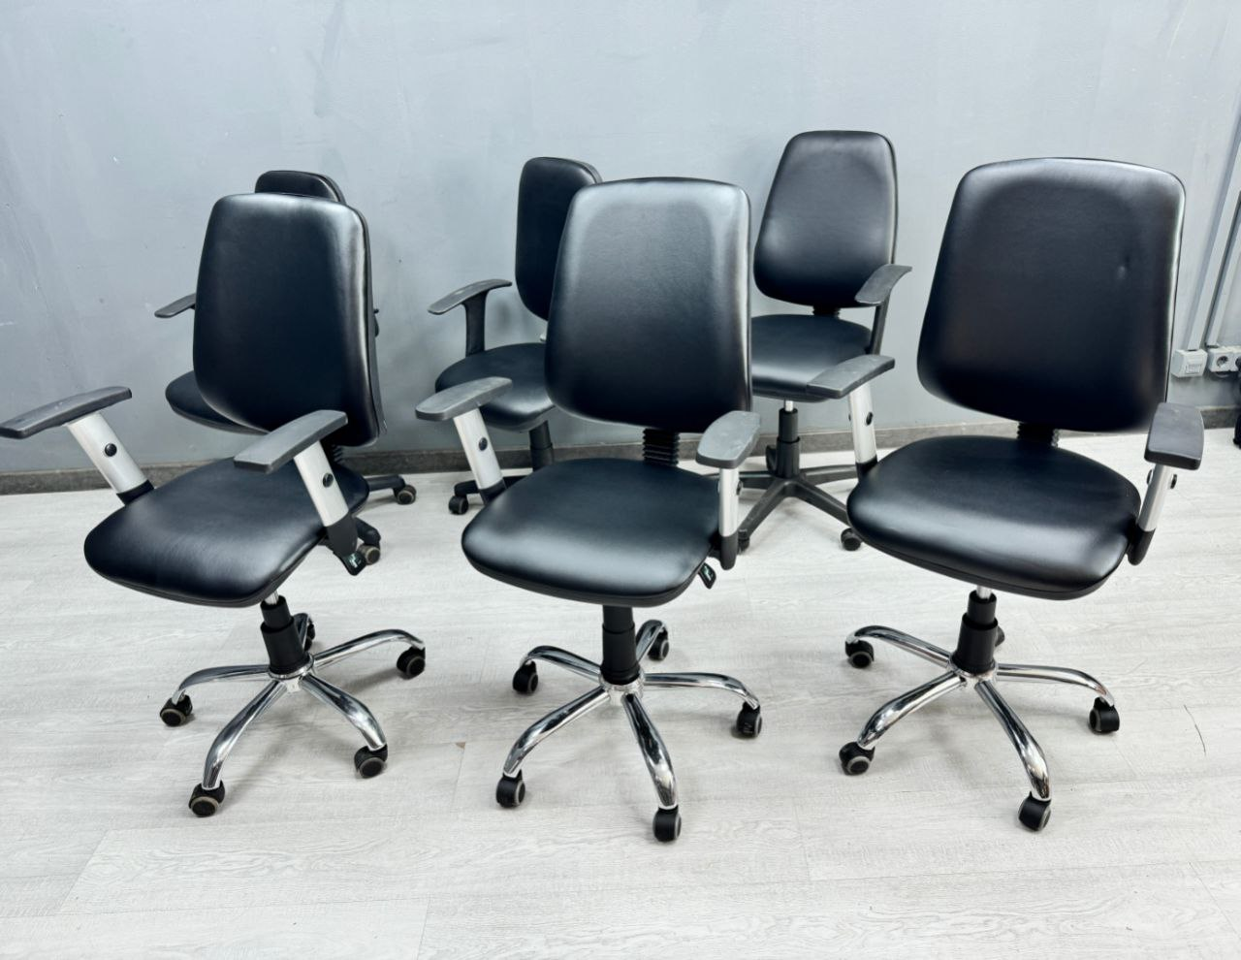
 |  | Компьютерные кресла | Компьютерные кресла Скидка -10% Артикул 10316 Описание Цвет черный Цена 2 999 - ножки пластик, 3999 - хром + регулировка подлокотников Количество В наличии более 150 разных компьютерных кресел бу для работы дома и в офисе. Вы можете написать нашим менеджерам, что бы подобрать под свои личные параметры и в нужном количестве. Для того, чтобы получить больше предложений и подобрать мебель под ваши личные нужды напишите или позвоните нам----> ➕ Адрес: Склад в г. Одинцово улица Старое Яскино 75ст2. Ориентир ворота с вывеской Офис Комфорт ➕ При поиске нас в навигаторе наберите – Офис комфорт Одинцово ➕ Наш телеграмм канал – office comfort es 🕒 График: Часы работы склада с 10 до 19, Выходной Вс. ------------------------------------------------------------------- Oфис Комфорт — это большой склад офисной мебели, после закрытия больших организаций, в городе Одинцово М.О. На нашем складе вы найдете мебель на любой вкус. У много как дешевой бу мебели, так и мебель известных производителей представительного класса. Работаем уже 6 лет, развиваясь и улучшая сервисный центр Можем укомплектовать 100-200 рабочих мест. | 2999 |  |  | https://youtu.be/ycYx204IpKc?si=5z8-v1fOQP2SdfR_ |  | Мебель и интерьер

